1.IDENTIFICACION
INFORMACIÓN GENERAL |  | INFORMACIÓN DEL ESTUDIO RESPECTIVO
 |  | NODO NÚMERO |  |  |  |  | 46626
 |  | INFORME NÚMERO |  |  |  |  | 192
CONTRATISTA | UNIÓN TEMPORAL MOVILIDAD 2014 | ORDEN DE TRABAJO No. |  |  |  |  | PROGRAMACION BASICA
 |  | FECHA DE LA ORDEN DE TRABAJO |  |  |  |  | -
 |  | FECHA DE LA TOMA DE INFORMACIÓN |  |  |  |  | 220214
 |  | DÌA DE LA SEMANA
OBJETO DEL CONTRATO | REALIZAR LA TOMA DE INFORMACIÓN DE CAMPO, COMO INSUMO DEL PROGRAMA DE MONITOREO, SEGUIMIENTO Y PLANEACIÓN DEL TRÁNSITO Y EL TRANSPORTE DE BOGOTA D.C | TIPO DE ESTUDIO |  |  |  |  | VOLÚMENES POR TIPO DE VEHÍCULO
 |  | NOMBRE DEL ARCHIVO |  |  |  |  | 46626_KR_77G_X_CL_59_S_140222_VOL_V1.xlsx
 |  | CÓDIGO DEL ESTUDIO |  |  |  |  | VOL
 |  | LUGAR DE LA TOMA DE INFORMACIÓN
NÚMERO DE CONTRATO | 2072-2013 | COORDENADA X |  |  |  |  | LONGITUD
 |  | COORDENADA Y |  |  |  |  | LATITUD

FECHA DE INICIO DEL CONTRATO | 22-01-2014 | PROFESIONALES RESPONSABLES
 |  | CONSULTOR (DIRECTOR) |  |  |  |  | ING. MSC. SANDRA LUCIA NAVAS TEQUIA
 |  | CONSULTOR (COORDINADOR GENERAL) |  |  |  |  | ING. MSC. LUIS FERNANDO RUBIANO BARRERO
INTERVENTORÍA | UNIVERSIDAD NACIONAL DE COLOMBIA | CONSULTOR (EXPERTO EN TRÁNSITO Y TRANSPORTE) |  |  |  |  | ING. ESP. DIANA PAOLA PARADA
 |  | CONSULTOR (ING ANÀLISIS) |  |  |  |  | ING. IRINA ROCÍO GUTIÉRREZ
 |  | INTERVENTORÍA (DIRECTOR) |  |  |  |  | ING. MSC. ARTURO ZARATE
 |  | INTERVENTORÍA (ESPECIALISTA) |  |  |  |  | ING. MSC. WILLIAM CASTRO
 |  | INTERVENTORÍA (RESIDENTE) |  |  |  |  | ING. JOSÉ EDWIN TORRES
OBJETO DEL CONTRATO | INTERVENTORÍA TÉCNICA, ADMINISTRATIVA Y FINANCIERA PARA LA TOMA DE INFORMACIÓN DE CAMPO COMO INSUMO DEL PROGRAMA DE MONITOREO, SEGUIMIENTO Y PLANEACIÓN DEL TRÁNSITO Y TRANSPORTE DE BOGOTÁ D.C. | SUPERVISOR SECRETARIA MOVILIDAD |  |  |  |  | ING. FABIAN GONZALEZ

 |  | VERSIONES DEL ESTUDIO
 |  | NÚMERO |  | FECHA | OBSERVACIONES
NÚMERO DE CONTRATO | 2072-2013 | Versión 0 |  | 27/02/14
 |  | Versión 1 |  | 18/03/14 | SE ATENDIERON LAS OBSERVACIONES DE INTERVENTORÍA ENVIADAS EN COMUNICADO FI-INT-CMTTUB14-083-14, SE DA RESPUESTA MEDIANTE RADICADO ICV-187-C-137. De la hoja 1. IDENTIFICACIÓN, en el campo de análisis puntual, se corrigió el valor porcentual correspondiente al tipo de vehículo carga (camiones). De la hoja 2. BASE se revisaron los valores de livianos en los períodos 915, 930, 945, 2200, 2215 para el movimiento 1; los períodos 415, 430, 530, 545, 2215, 2230 para el movimiento 3; los períodos 715, 730, 615, 630 para el movimiento 4 y no se evidenció causa alguna, es comportamiento normal del sector.
 |  | Versión 2
FECHA DE INICIO DEL CONTRATO | 21-01-2014 | Versión 3

 |  | DESCRIPCIÓN DE LA TOMA DE INFORMACIÓN
 |  | TIPO DE VEHÍCULO | FACTOR DE EQUIVALENCIA | MOVIMIENTOS AFORADOS |  |  | No. DE PERÍODOS | HORA
ESQUEMA |  |  |  | ACCESO | LENTA | RÁPIDA | HORARIO DEL PERÍODO No. 1 | 22:00-06:00
 |  | L | 1 | NORTE | 1 |  | HORARIO DEL PERÍODO No. 2 | 06:00-14:00
 |  | C | 2 | SUR |  |  | HORARIO DEL PERÍODO No. 3 | 14:00-22:00
 |  |  |  | OCCIDENTE | 3 |  | No. DE HORAS TOMADAS |  | 24
 |  | BT | 2 | ORIENTE | 4 |  | HORARIO DE LA TOMA DE INFORMACIÓN |  | 22:00-22:00
 |  | B | 2 |  |  |  | No. DE EQUIPOS UTILIZADOS |  | 11
 |  |  |  | OBSERVACIONES DE LA TOMA DE INFORMACIÒN
 |  | AL | 2 | OBSERVACION |  |  |  |  |  | ACCESO
 |  | AT | 2.5 | SE PRESENTA CONGESION EN LA VÍA DESDE LAS 05:25 A LAS 06:00 HORAS. |  |  |  |  |  | ORIENTE
 |  | BA | 2.5 | SE EVIDENCIA CHOQUE DE VEHICULOS Y CONGESTIÓN DESDE LAS 11:15 HASTA LAS 11:45 HORAS |  |  |  |  |  | OCCIDENTE
 |  | ESP | 2
 |  | INT | 2
 |  | C2P | 2.5
 |  | C2G | 2.5
 |  | C3-C4 | 2.5
 |  | C5 | 2.5
 |  | >C5 | 2.5
 |  | M | 0.5
 |  | BIC | 0.3

 |  | ANALISIS PUNTUAL
 |  | LA INTERSECCIÓN AVENIDA CARRERA 77G (AUTOPISTA SUR) CON LA AVENIDA CALLE 69 SUR (AVENIDA BOSA) ES UNA INTERSECCIÓN EN "T", UBICADA AL SUR DE LA CIUDAD, EN LA LOCALIDAD DE BOSA. LA AVENIDA CARRERA 77G PRESENTA CUATRO CALZADAS, LAS CALZADAS EXTERNAS CUENTAN CON CUATRO CARRILES PARA TRÁFICO MIXTO, UNA POR SENTIDO. LAS CALZADAS INTERNAS UNA POR SENTIDO DE DOS CARRILES CADA UNA, SON EXCLUSIVAS DEL SISTEMA TRANSMILENIO; ESTA AVENIDA PERMITE LA CIRCULACIÓN DE VEHÍCULOS EN SENTIDO ESTE-OESTE Y VICEVERSA Y SU PASO ES A NIVEL CON LA AVENIDA CALLE 69 SUR. LA AVENIDA CALLE 69 SUR PRESENTA DOS CALZADAS UNA POR SENTIDO DE TRES CARRILES CADA UNA PARA EL TRÁFICO MIXTO, CON SENTIDO DE CIRCULACIÓN NORTE-SUR Y VICEVERSA, SOLO CUENTA CON ACCESO POR EL COSTADO NORTE. EL VOLUMEN TOTAL AFORADO DURANTE EL DÍA SABADO 22 DE FEBRERO DE 2014 FUE DE 128.244 VEHÍCULOS MIXTOS, DISPUESTOS DE LA SIGUIENTE MANERA: EL 48% CORRESPONDEN A VEHÍCULOS LIVIANOS, EL 25,5% A MOTOS, EL 17,5% A TRANSPORTE PÚBLICO COLECTIVO Y MASIVO Y EL 8,5% A VEHÍCULOS DE CARGA (CAMIONES). LOS PERÍODOS DE MÁXIMA DEMANDA SE PRESENTAN ENTRE LAS 06:30 Y LAS 07:30 HORAS, Y ENTRE LAS 15:15 Y 16:15 HORAS. LA HORA PICO TOTAL DE LA INTERSECCIÓN SE REGISTRA EN EL PERIODO N°1 ENTRE LAS 06:30 Y 07:30 HORAS, PERIODO EN EL QUE SE MOVILIZA UN TOTAL DE 7.372 VEHÍCULOS MIXTOS, DE LOS CUALES EL 40,5% CORRESPONDE A VEHICULOS LIVIANOS, EL 33,3% A MOTOS, EL 17,8% A TRANSPORTE PÚBLICO COLECTIVO Y MASIVO, EL 7,9% A TRANSPORTE DE CARGA Y FINALMENTE LAS BICICLETAS CON UNA PARTICIPACIÓN DEL 0,4%.

 |  | REGISTRO FOTOGRÁFICO
 |  | 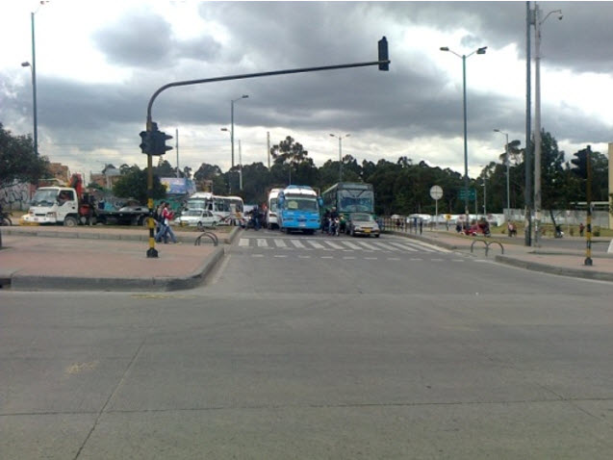

 |  | ACCESO NORTE

 |  | 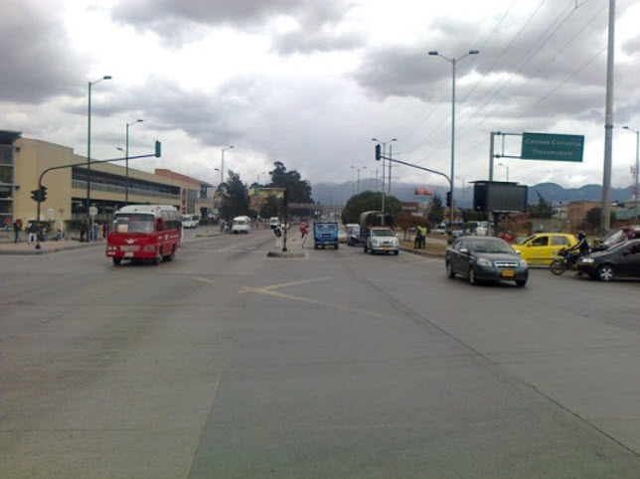 |  |  |  |  | 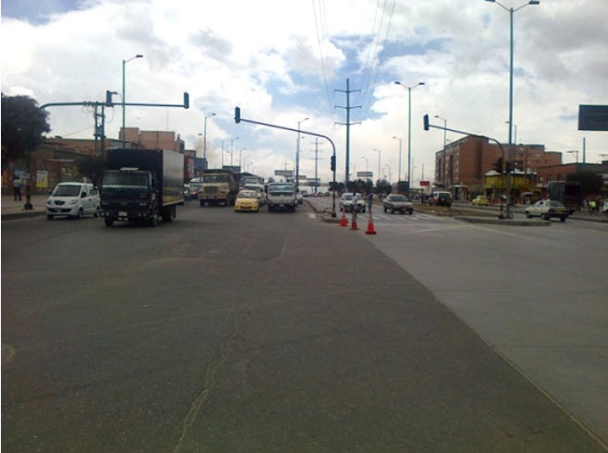

 |  | ACCESO OCCIDENTE |  |  |  |  | ACCESO ORIENTE

